Feuil1
0.12 | 100
diamètre intérieur en cm | longueur en cm | 1.13

 |  | Volume de l'installation |  | 1414.23 | litres
Pression circuit d'eau |  | Pression statique (Pa) + 0,3 bar (pression de gonflage du vase d'expansion) |  | -1.00 | bar
 |  | Pression de fonctionnement installation (Pa-pression relative) |  | 3.00 | bar

Calcul expansion |  | Densité de l'eau
Temp eau de remplissage | 10
Temp eau en fonctionnement | 90
Facteur de pression installation

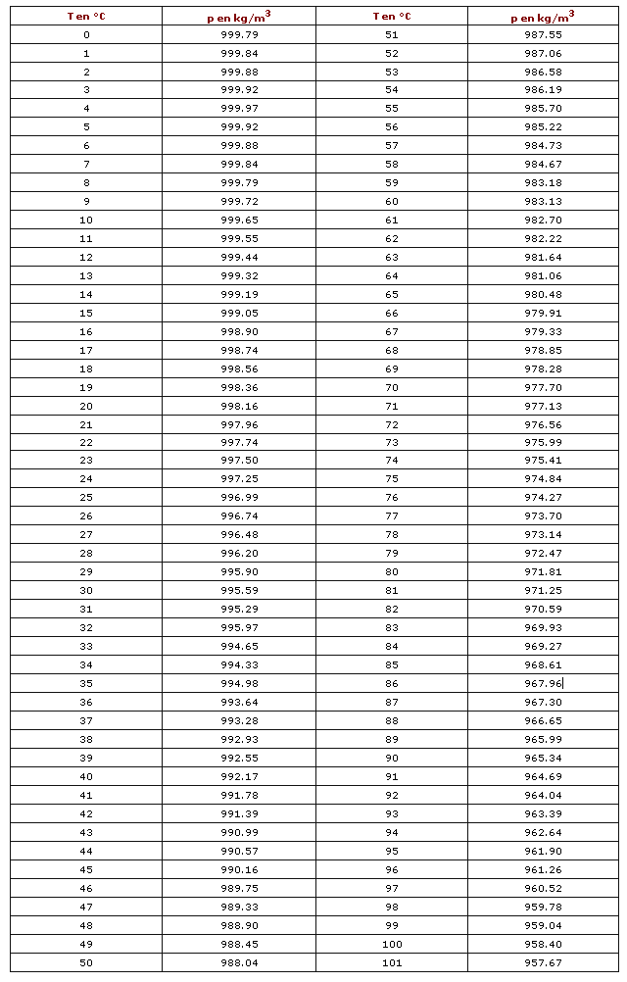
Capacité du vase
11.995385046 | Ve (volume install) | 150
litres

 | Pression initiale (hauteur statique) | 1 | bar
 | Pression remplissag absolu | 3 | bar

calcul de la dilat | MV à la temp de remplissage | 999.65
0.0355 | MV à la temp utilisation | 965.34
3.55%

